Výsledky_turnaje
GP D Ddospělí - Vodňanský kapr 20. ročník
10.12.2016 Vodňany
Pořadí hráčů v jednotlivých disciplínách

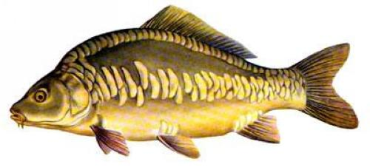
 | Dvouhra muži | Oddíl
1. místo | Kavan Pavel | SK Badminton Tábor
2. místo | Soták Tomáš | SKB Český Krumlov
3.- 4. místo | Vojta Michal | Sokol Vodňany
3.- 4. místo | Knopp Tomáš | SK Jupiter Plzeň

 | Dvouhra ženy | Oddíl
1. místo | Weberová Martina | Sokol Křemže
2. místo | Motejlová Marie | Sokol Křemže
3.- 4. místo | Königsmarková Soňa | TJ Bílá Hora Plzeň
3.- 4. místo | Kolářová Eva | Sokol Vodňany

 | Čtyřhra muži |  | Odddíl
1. místo | Plundrich Tomáš | Chaloupka Miloš ml. | USK Plzeň | SK Badminton Tábor
2. místo | Knopp Tomáš | Kavan Pavel | SK Jupiter Plzeň | SK Badminton Tábor
3.- 4. místo | Musil Jiří | Přib Zdeněk | TJ ČZ Strakonice | TJ ČZ Strakonice
3.- 4. místo | Vojta Michal | Nečas Pavel | Sokol Vodňany | Sokol Vodňany

 | Čtyřhra ženy |  | Odddíl
1. místo | Königsmarková Soňa | Beranová Štěpánka | TJ Bílá Hora Plzeň | SK Jupiter Plzeň
2. místo | Kolářová Eva | Tröstlová Daniela | Sokol Vodňany | Start Jihlava
3.- 4. místo | Mejzlíková Jana | Koudelková Lucie | Sokol Křemže | Sokol Křemže
3.- 4. místo | Weberová Martina | Motejlová Marie | Sokol Křemže | Sokol Křemže

 | Smíšená čtyřhra |  | Oddíl
1. místo | Mirvald Václav | Křížová Monika | Spartak Chrást | TJ Bílá Hora Plzeň
2. místo | Knopp Tomáš | Königsmarková Soňa | SK Jupiter Plzeň | TJ Bílá Hora Plzeň
3. - 4. místo | Pirtyák Petr | Weberová Martina | Sokol Křemže | Sokol Křemže
3. - 4. místo | Vojta Michal | Bačová Barbora | Sokol Vodňany | Sokol Vodňany

